Sheet1_1
STT | Sản phẩm | Giới thiệu sản phẩm | Hình ảnh | Xuất Xứ | Số Lượng | ĐVT
1 | Bàn trộn tín hiệu analog Yamaha MG-10XU | • Số kênh: 10 • Ngõ vào Mic: 4 • Ngõ vào Line: 4 mono + 3 Stereo • Nguồn Phantom: 48V • Đáp tuyến tần số: 20Hz~46KHz • Độ méo tiếng: -128dBu • Độ nhiễu xuyên âm: -83dB • Nguồn điện: Adaptor PA-10 • Công suất tiêu thụ: 22.9W • Kích thước: 244 x 71 x 294mm • Trọng lượng: 2.1Kg | 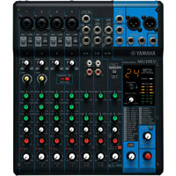 | Japan/ Malaysia | 1 | Cái
2 | Tăng âm liền mixer 30W Toa A-2030 | • Nguồn điện: 220-240V AC hoặc 24V DC • Công Suất: 30W • Đáp tuyến tần số: 50-20,000Hz • Độ méo tiếng: Dưới 1% • Tỉ lệ S/N: Hơn 60dB • Kích thước: 420(R) x 100.9 x 280.3(S) mm • Trọng lượng: 5 kg | 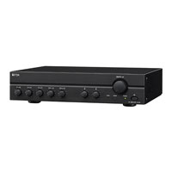 | Japan/ Indonesia | 1 | Cái
3 | Loa hộp treo tường 10W Toa BS-1034 | • Công suất: 10W • Độ ồn: 90 dB • Tần số đáp ứng (Hz): 120 - 20,000 • Trở kháng (ohm): 1000 • Kích thước (mm): 210 (W) × 330 (H) × 80 (D) • Trọng lượng (kg): 1.4Kg |  | Japan/ Indonesia | 2 | Cái

